Silverion現状20181011
0. 初期画面
 | 新規ユーザーのsign up と 登録済みユーザーからの Loginが出来る
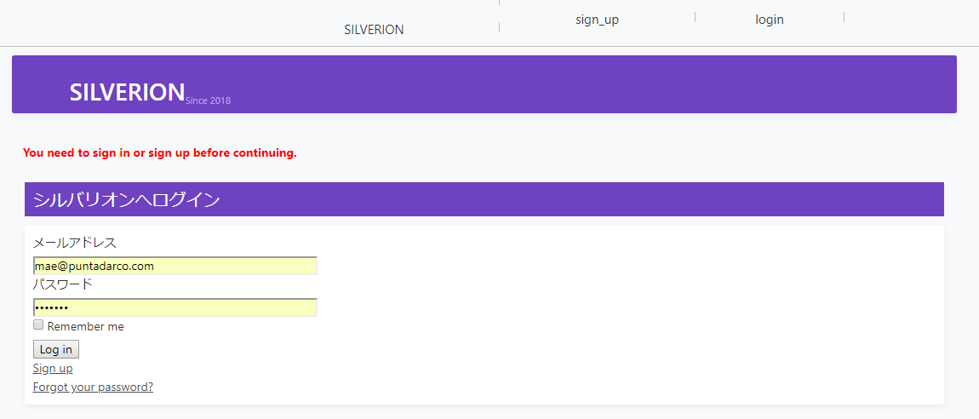

1. TOP menu
 | 権限は3通り：システム管理者 (sysadmin) / 企業管理者 (bizadmin) / 技術者 (user)

 |  | 権限切替：システム管理者は、企業管理者メニュー、技術者メニューを見ることができる

 |  |  |  | ユーザー管理：
 |  |  |  |  | sign upで作られたユーザーの一覧 | これに、person_info情報（名前、ふりがな）などを通して、Engineer, Staff とかに割り当てられる予定
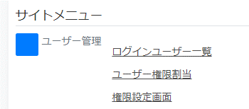
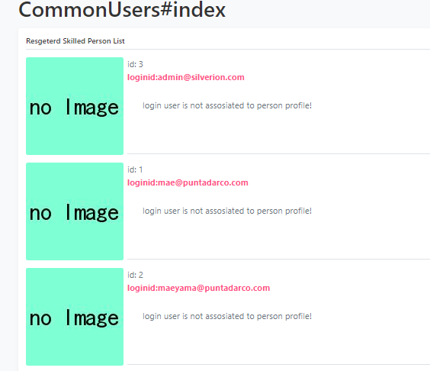

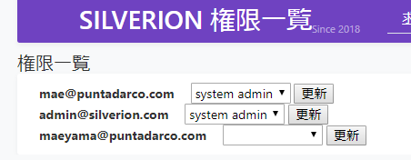

事業(案件)のホルダーとして事業所が存在する。
すなわち、人材紹介の基本契約の単位。
所在地はあくまで基本契約の対象となるもの。
事業所の下に異なる複数の「作業場所」があり得て、その作業場所は「求人」に紐付ける

 |  |  | ログインユーザーに対して、ロールを割り当てる
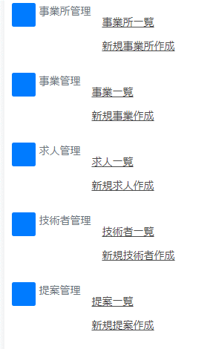
親の事業所
事業=案件：プロジェクト
大きな想定としては一つのまとまった予算で捉えるまとまり。
今のところ、受入可能な最大人数、予算、そして、経歴を 業務×役割で見たときに、業務のレッテルで説明するもの
事業所 (Office)
-----------------------
契約状況、事業所種別
事業所コード・表示名・正式名称
所在地
担当者、担当者連絡先
（行っている事業（複数））
 |  |  |  |  |  |  | 事業所契約状態
 |  |  |  |  |  |  |  | 表示名称 name | 詳細 description | 表示制御グループ {prospective group_id
 |  |  |  |  |  |  |  | 潜在顧客 | コンタクト前、もしくは営業が始まっていない状態 | 0
 |  |  |  |  |  | 1. 事業所の契約状況 |  | ブラックリスト | コンタクト見合わせ | 0
 |  |  |  |  |  | 2. 事業所の種別 |  | 見込み顧客 | コンタクト済みだが契約はまだ | 0
 |  |  |  |  |  | 3. 事業の種別 |  | 準備中 | 契約がほぼ決まり、こちらの登録等を行っている状態 | 1
親の事業
求人=案件の中で不足している役割 技術者に対して想定される仕事を説明するもの
経歴=業務×役割 で考えた時の、役割のレッテルで説明する要素。
業務については技術者には「経験があると望ましい」が、役割については「経験が無いと話にならない」となるはず。
 |  |  |  |  |  | 4. 技術の種別 |  | アクティブ | 案件の請け塚が可能な状態 | 1
 |  |  |  |  |  |  |  | 活動休止中 | 案件の受付停止中 | 2
 |  |  |  |  |  |  |  | 削除準備中 | 技術者のアサインが不可の状態 | 3
事業 (business)
-----------------------
（事業をしている事業所）
業務種別
タイトル・歓迎技術者・
受入可能人数・希望募集人数・予算
(求人（複数））
 |  |  |  |  |  |  |  | 削除済み | 表示・技術者のアサインが不可の状態 | 3

 |  |  |  |  |  |  | 事業所種別
 |  |  |  |  |  |  |  | 事業所種別名称 | cmn_enum.status
 |  |  |  |  |  |  |  | name | status
求人 (proposal)
-----------------------
案件名、受入状況
詳細内容
作業場所、必要な技術
（求人をしている事業）
 |  |  |  |  |  |  |  | 本部(統括） | TRUE
 |  |  |  |  |  |  |  | 支社・グループ（親が存在する） | TRUE
 |  |  |  |  |  |  |  | 個人 | TRUE
 |  |  |  |  |  |  |  | 業界団体など | TRUE
技術者 (engineer)
-----------------------
現所属
今までのキャリア-業務・役割
今後やりたいこと-業務・役割
将来的に：
紹介した事業が上手くいっているかの管理をしていくのも、特徴となる。
プロジェクト管理（進捗・リスク・ステークホルダー）をまるっと持ってしまうか？
勤務実績(followup)
-----------------------
提案（求人・事業・事業所）
確認予定日・確認方法
確認担当
状況の説明
将来的に：
労働環境（勤務時間、休憩、勤務形態、勤務日）は求人の方で管理するが、事業所・事業でも同じ項目を管理して、それが求人に継承されて、個々の事情で変更が入る様にしていく
 |  |  |  |  |  |  | 業務
 |  |  |  |  |  |  |  | id | 業務種別名称 | 親業務種別
 |  |  |  |  |  |  |  | id | name | parent_id
提案 (proposal)
-----------------------
（事業所）求人
技術者
担当スタッフ
企業側担当者
行動履歴
business
-----------------------
belongs_to: office
 |  |  |  |  |  |  |  | 1 | 基幹系全般 | 1
 |  |  |  |  |  |  |  | 2 | 基幹系・集中処理システム | 1
 |  |  |  |  |  |  |  | 3 | 基幹系・分散処理システム | 1
 |  |  |  |  |  |  |  | 4 | 移動情報処理システム | 4
 |  |  |  |  |  |  |  | 5 | 社内システム全般 | 5
 |  |  |  |  |  |  |  | 6 | バックヤードシステム | 5
 |  |  |  |  |  |  |  | 7 | 情報系システム | 5
 |  |  |  |  |  |  |  | 8 | 通信系処理システム | 8
紹介報酬 (payback)
-----------------------
提案（求人・事業・事業所）
報酬額・支払い条件
請求先
返金条件
労働契約 (contract)
-----------------------
提案（求人・事業・事業所）
入職日
労働条件
将来的に：
基本労働契約などの、労働力供給に関する契約毎は、提案の単位で発生
すなわち、事業所からの支払いについても提案を起点として発生するはず
 |  |  |  |  |  |  |  | 9 | Webシステム全般 | 9
 |  |  |  |  |  |  |  | 10 | BtoC システム | 9
 |  |  |  |  |  |  |  | 11 | BtoB システム | 9
将来的に：
当面は自由文で技術要素・業務要素、ヒアリング履歴、事業説明、営業状況を残しておき、データが蓄積してきたらAIを活用してマッチングをする。もしくは、キーワードとなる要素をAIで抽出する
 |  |  |  |  |  |  | 技能 | 業務上の役割
 |  |  |  |  |  |  | id | タイトル | 技能詳細 | 親技能
 |  |  |  |  |  |  | id | name | description | parent_id
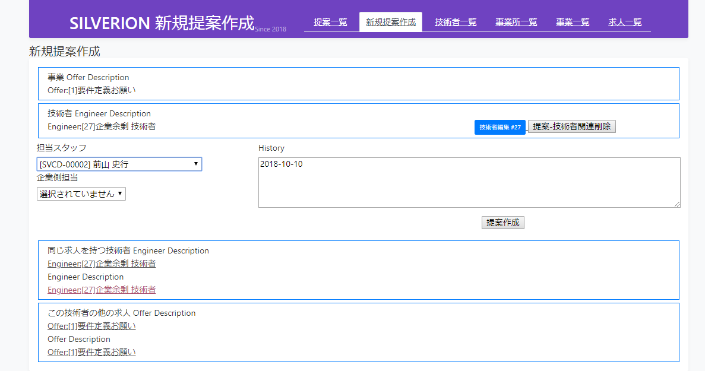
 |  |  |  |  |  |  | 0 | 技術全般 | 最上位のグループ名 | 0
 |  |  |  |  |  |  | 1 | プロジェクトマネージャー | システム構築・保守等のマネージメント | 0
 |  |  |  |  |  |  | 2 | PMO | プロジェクト進行の専門職 | 1
 |  |  |  |  |  |  | 3 | 設計 | プログラム作成のためのドキュメント作成 | 0
 |  |  |  |  |  |  | 4 | 要件定義・システム設計 | 主に基本設計分野の設計 | 3
 |  |  |  |  |  |  | 5 | 詳細設計 | 内部設計 | 3
 |  |  |  |  |  |  | 6 | プログラミング | 仕様に従ってソースコードを構築 | 0
 |  |  |  |  |  |  | 7 | COBOLプログラミング | 仕様に従ってCOBOLソースコードの作成 | 6
 |  |  |  |  |  |  | 8 | Cプログラミング | 仕様に従ってCソースコードの作成 | 6
 |  |  |  |  |  |  | 9 | C++プログラミング | 仕様に従ってC++ソースコードの作成 | 6
 |  |  |  |  |  |  | 10 | Javaプログラミング | 仕様に従ってJavaソースコードの作成 | 6

 |  |  |  |  |  |  | 業務進行状態
 |  |  |  |  |  |  | id | 表示名称 | 詳細
 |  |  |  |  |  |  | id | name | description
 |  |  |  |  |  |  | 1 | 準備中 | 技術者のアサインが不可の状態
 |  |  |  |  |  |  | 2 | 受付中 | 技術者のアサインが可能な状態
 |  |  |  |  |  |  | 3 | 受付停止中 | 技術者のアサインが不可の状態。将来的に受付可能
 |  |  |  |  |  |  | 4 | 受付締切 | 技術者のアサインが不可の状態。
 |  |  |  |  |  |  | 5 | 削除準備中 | 技術者のアサインが不可の状態

 |  |  |  |  |  |  | 技術者状況
 |  |  |  |  |  |  |  | name | description | group
 |  |  |  |  |  |  |  | 意思未確認 | Webからの登録、または人づてなどでの仮登録で本人未接触 | 0
 |  |  |  |  |  |  |  | 様子見登録 | 接触完了：向こうから気が向くまで定期的に意思確認 | 0
 |  |  |  |  |  |  |  | 求職中（詳細なし） | 個人情報やキャリアなど埋まっていない項目がある。積極的にはマッチングしない。一斉メールのみ | 2
 |  |  |  |  |  |  |  | 求職中（BtoB） | BtoBの紹介で就業中のため、個別に案件提案は不可 | 1
 |  |  |  |  |  |  |  | 求職中(一般) | 制約無し、積極的に提案可能 | 1
 |  |  |  |  |  |  |  | 紹介入職中 | 紹介により入職中。契約状況を要確認 | 2
 |  |  |  |  |  |  |  | 音信不通 | 1ヶ月音信確認出来ないため、一旦凍結中 | 2
 |  |  |  |  |  |  |  | 削除依頼 | 個人情報保護法による削除要求有り | 0

